제안서
■상품 제안서
이미지 |  | *상품명/모델명 |  | 세부 입력값
 |  |  | 상세설명 | 업체명 | 정상가 | 공급가 (VAT별도) | 비고
 | 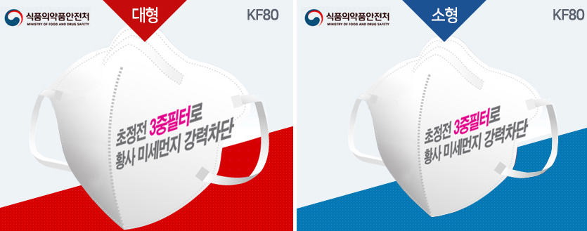 | "3Q 3D(KF80)황사, 미세먼지마스크 (1P)" | * 규격: 대형-175*95(mm), 소형-145*95(mm) * 낱장 비닐포장으로 습기와 오염을 차단, 끝까지 위생적으로 사용할 수 있습니다 * 휴대가 편리하여 지갑속 필수품으로 황사, 미세먼지에 3q마스크 한장이면 OK * 매트타입의 포장비닐이 마스크(내품) 손상없이 잘 찢어집니다 | 행복나래 | 1,500 | 480 | 스티커 부착
 | 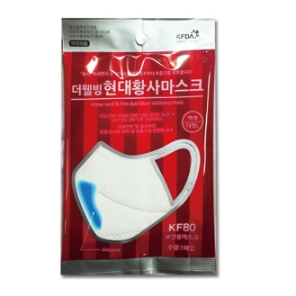 | "HDC 더웰빙 현대 황사마스크 1P KF80 (대형)" | *KF80 식약청 인증제품 / 미세먼지 차단효과 80% * 미세먼지 3중 차단 필터 내장으로 황사를 차단합니다. *기능성 코 지지대 : 김서림 방지용 알루미늄 코밴드가 내장되어 마스크가 흘러내리지않고 안경에 김이 서리는것을 방지합니다." | 행복나래 | 2,900 | 1,220 | 스티커 부착
 | 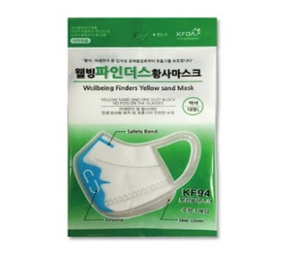 | "HDC 웰빙 파인더 황사마스크 1P KF94 (대형)" | * 미세먼지 차단효과 94% *미세먼지 3중 차단 필터 내장으로 황사를 차단합니다. *기능성 코 지지대 : 김서림 방지용 알루미늄 코밴드가 내장되어 마스크가 흘러내리지않고 안경에 김이 서리는것을 방지합니다." | 행복나래 | 3,300 | 1,430 | 스티커 부착
 | 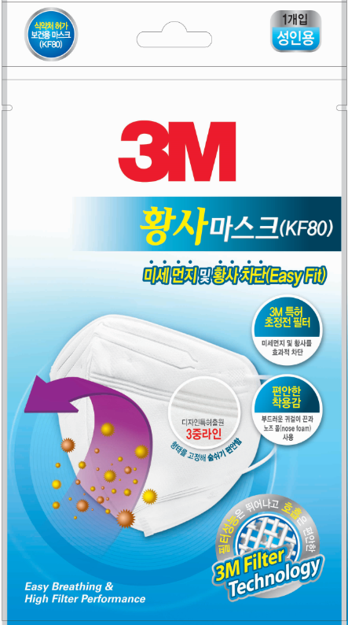 | 3M 이지핏 황사마스크(KF80) | *필터성능은 뛰어나고 호흡과 착용감이 편안한 KF80 황사마스크 3M Filter Technology 효과적인 미세먼지 및 황사 차단 부드러운 소재의 귀걸이 끈과 노즈 클립 2단 접이식으로 착용과 보관이 용이 | 행복나래 | 1,600 | 1,060 | 스티커 부착
 | 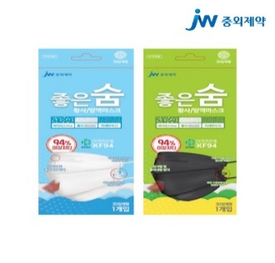 | [JW중외제약] 좋은숨 황사방역마스크 | *KF94의 강력한 황사 및 미세먼지 차단 *인체공학적 3D 디자인 | 행복나래 | 3,000 | 1,000 | 스티커 부착
 | 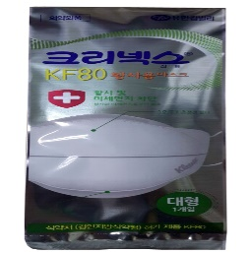 | [유한킴벌리]크리넥스 황사마스크new 대형1개입 | * 4중 구조의 초정전 필터! 기존보다 한 층 강화된4중 구조의 초정전 필터로 황사와 미세먼지로부터 호흡기를 보호해 줍니다. * 4단 접이식 디자인 크리넥스 황사마스크만의 4단 접이식 설계로 착용후 입술에 닿지 않아 편안하고 얼굴에 밀착됩니다. * 기능성 코 지지대 흘러내리지 않고 안경 김 서림을 방지해 줍니다. * 의약외품 품목허가 제품 안심하고 사용하실 수 있습니다. * 컴팩트 사이즈 컴팩트한 포장 디자인으로 휴대가 간편합니다. | 행복나래 | 1,600 | 950 | 스티커 부착

